data
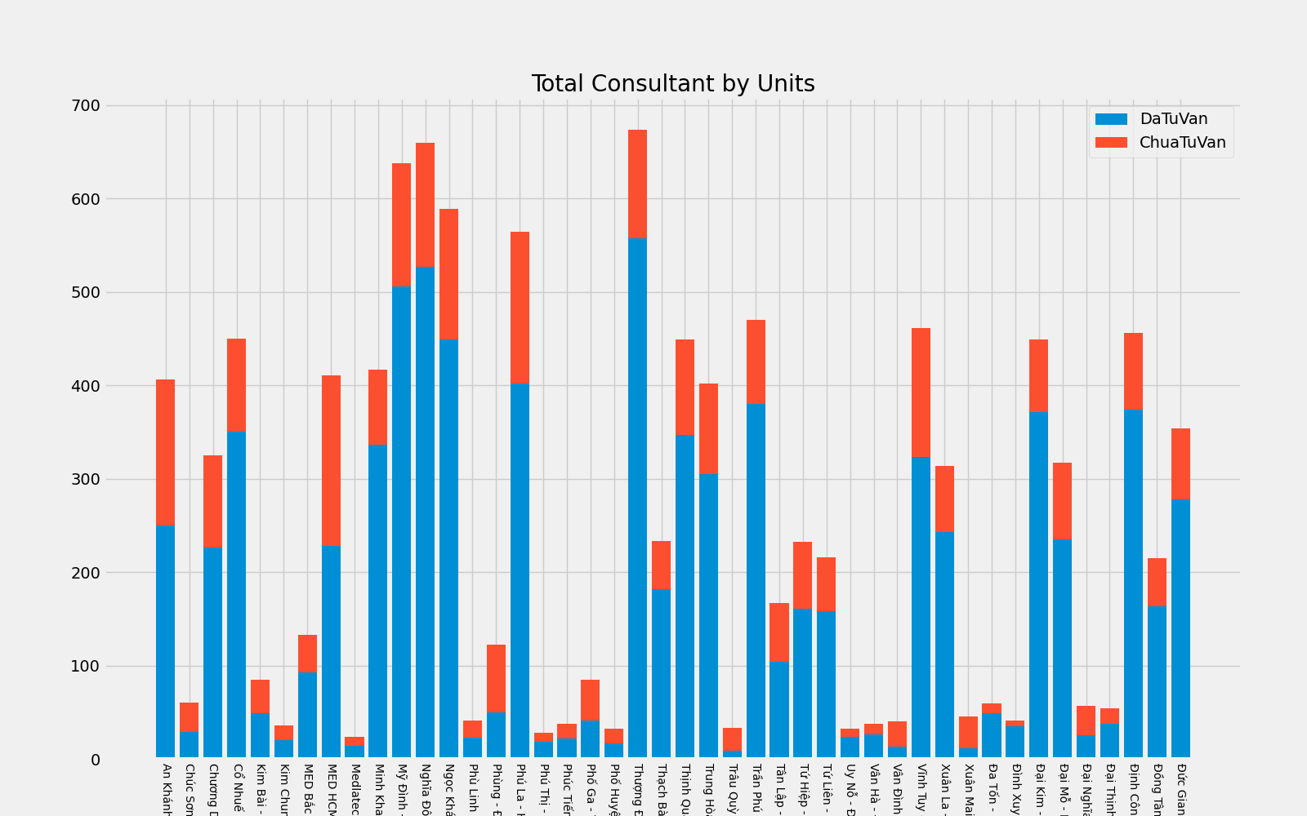
VanPhong | DaTuVan | ChuaTuVan | Total Consultant by Units
An Khánh - Hoài Đức | 250 | 156
Chúc Sơn - Chương Mỹ | 29 | 31
Chương Dương - Hoàn Kiếm | 226 | 99
Cổ Nhuế - Bắc Từ Liêm | 350 | 100
Kim Bài - Thanh Oai | 49 | 36
Kim Chung - Đông Anh | 20 | 16
MED Bắc Ninh Tại nhà | 93 | 40
MED HCM Tại nhà | 228 | 183
Medlatec Phú Thọ | 14 | 10
Minh Khai - Bắc Từ Liêm | 336 | 81
Mỹ Đình - Nam Từ Liêm | 506 | 132
Nghĩa Đô - Cầu Giấy | 527 | 133
Ngọc Khánh - Ba Đình | 449 | 140
Phù Linh - Sóc Sơn | 23 | 18
Phùng - Đan Phượng | 50 | 72
Phú La - Hà Đông | 402 | 162
Phú Thị - Gia Lâm | 18 | 10
Phúc Tiến - Phú Xuyên | 22 | 16
Phố Ga - Thường Tín | 41 | 44
Phố Huyện - Quốc Oai | 17 | 15
Thượng Đình - Thanh Xuân | 557 | 117
Thạch Bàn - Long Biên | 182 | 51
Thịnh Quang - Đống Đa | 347 | 102
Trung Hòa - Cầu Giấy | 305 | 97
Trâu Quỳ - Gia Lâm | 9 | 24
Trần Phú - Hoàng Mai | 380 | 90
Tân Lập - Đan Phượng | 104 | 63
Tứ Hiệp - Thanh Trì | 161 | 71
Tứ Liên - Tây Hồ | 158 | 58
Uy Nỗ - Đông Anh | 24 | 8
Vân Hà - Đông Anh | 26 | 12
Vân Đình - Ứng Hòa | 13 | 27
Vĩnh Tuy - Hai Bà Trưng | 323 | 138
Xuân La - Tây Hồ | 243 | 71
Xuân Mai - Chương Mỹ | 11 | 34
Đa Tốn - Gia Lâm | 49 | 10
Đình Xuyên - Gia Lâm | 35 | 6
Đại Kim - Hoàng Mai | 371 | 78
Đại Mỗ - Nam Từ Liêm | 235 | 82
Đại Nghĩa - Mỹ Đức | 25 | 32
Đại Thịnh - Mê Linh | 38 | 16
Định Công - Hoàng Mai | 374 | 82
Đồng Tâm - Hai Bà Trưng | 163 | 52
Đức Giang - Long Biên | 278 | 76

